상품제안서
농협홍삼 개성상인 녹용홈삼 진스틱 10㎖×30포 홍삼음료 명절선물 추석선물 설선물 선물세트 | 상품코드: F30172

 |  |  |  |  |  |  | 02-412-0044 | www.easy1.co.kr
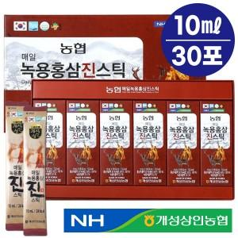

【상세/제작정보】 | 소량주문 가능합니다

【인쇄/포장옵션】 | / 포장불가능

【공급단가】 | 수량 | 50~ | 100~ | 500~ | 1,000~ | 2,000~
*VAT별도 | 단가 | 21,360원 | 21,000원 | 20,470원 | 20,110원 | 19,580원

【상품 URL】 | https://dev.easy1.co.kr:443/src/goods_detail.php?gdno=30172

